base
目次（サンプル）

 | 業務要件
 | ・システム化の背景
 | ・システム化の目的
 | ・システム化の範囲
 | ・現行の業務フロー
 | ・システム化後の業務フロー
ばせ要件定義とは、システムを作成したい企業（ユーザー企業）からヒアリングしてシステム化すべき機能を確定していく作業です。
・システム化の目的
・システム化の要件
・業務フロー
といったシステムを作るために決めるべきことををまとめます。
要件定義書とは、要件定義で確定させた内容を文書にしたものです。この段階では、まだ細かい設計は行いません。あくまでもユーザー企業の要件をまとめたものです。
要件定義書を作成することで、システムの全体図、システム化の目的や方針、方式、対象業務やシステムの役割などが明確になるという利点があります。
 | 機能要件
 | ・システム全体像（ToBe図）
 | ・外部連携の有無・方式
 | ・外部システム関連図
 | ・画面一覧
 | ・画面レイアウト
 | ・帳票一覧
 | ・帳票概要
 | ・バッチ処理一覧
 | ・データ一覧
 | ・コード定義
 | ・テーブル一覧
 | ・テーブル定義書

 | 非機能要件
 | ・システム方式
 | ・システムの規模
 | ・性能
 | ・拡張性
 | ・移行性
 | ・継続性
 | ・セキュリティ環境
 | ・引継ぎ
 | ・教育
 | ・運用
 | ・保守

業務要件
要件定義書 |  |  |  |  | システム名 | 作成日 | 作成者 | 更新日 | 更新者 | 様式番号
 |  |  |  |  | 財務部システムVB.Net化 | 2020-12-07
 |  |  |  |  |  |  |  |  |  | 管理番号

 | １．業務要件

 |  | １．１ システム化の背景

 |  | １．２ システム化の目的

 |  | １．３ システム化の範囲

 |  |  | 第1ステップとして「財務部内システム」のVB.Netへのマイグレーションを行う。
 |  |  | 「社内システム（財務部管轄）」については、他部署との調整を含め改めてマイグレーションを行う事とする。

 |  | １．４ 現行業務フロー

 |  |  | 別紙「現行業務フロー（随時）.xlsx」「現行業務フロー（月次）.xlsx」参照

 |  | １．５ システム化後の業務フロー

 |  | １．６ 業務機能一覧

 |  |  | 以下の財務部内システムをVB.Netへのマイグレーション対象とする。
 |  |  | 機能追加は行わず、単純移行とする。

 |  |  | No. | システム名
 |  |  | 1 | 伝票同期
 |  |  | 2 | 月報DB
 |  |  | 3 | 既払DB
 |  |  | 4 | 施行DB
 |  |  | 5 | 立替払システム
 |  |  | 6 | 償却資産
 |  |  | 7 | 経理DB
 |  |  | 8 | 外注check
 |  |  | 9 | 伝票データバックアップ
 |  |  | 10 | 銀行ダウンロード
 |  |  | 11 | 業番点検
 |  |  | 12 | 月末集計
 |  |  | 13 | 伝票経理
 |  |  | 14 | 経理一覧

 |  | １．７ システム化機能概要

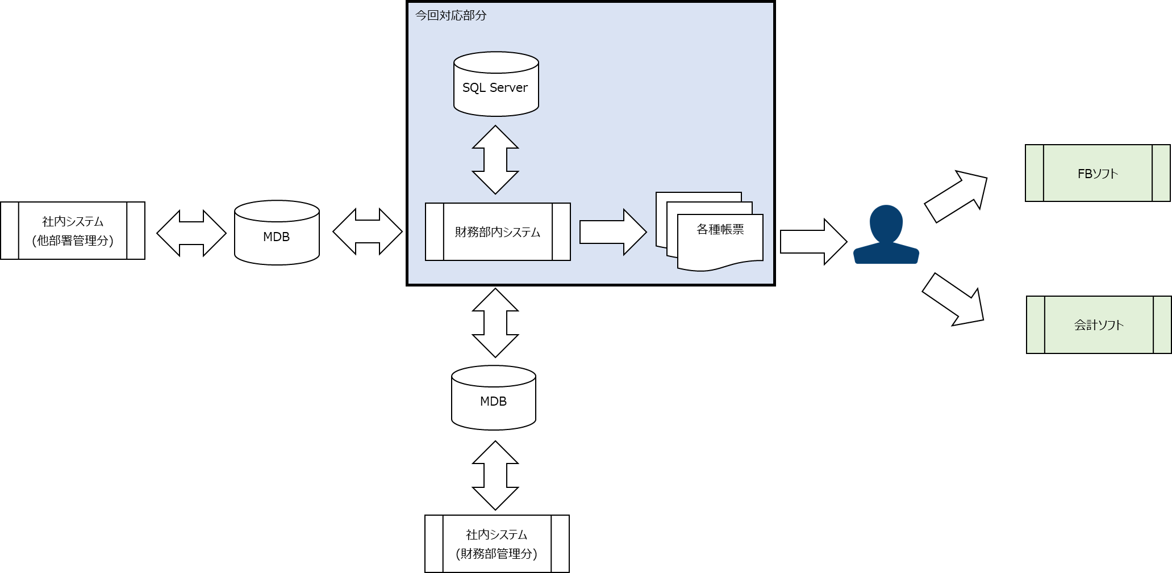

 |  | １．８ 画面イメージと項目説明

 |  |  | 次工程以降で確定する。

 |  | １．９ 帳票イメージと項目説明

 |  |  | 次工程以降で確定する。

 |  | １．１０ バッチ機能概要

 |  |  | 次工程以降で確定する。

 |  | １．１１ 外部連携先IF定義

 |  |  | 次工程以降で確定する。

 |  | １．１２ データレイアウト概要

 |  |  | 次工程以降で確定する。

 |  | １．１３ 非機能要件の定義

